HCO3 serum
Holdbarhet av |  | Bikarbonat

Tillatt bias | 2.3 | %, og tillatt totalfeil |  | 7.3 | %

0 | 22.4 | 25.4 | 24.7 | 23.8 | 30.0 | 25.3 | 31.6 | 26.9
1 | 24.5 | 26.6 | 24.9 | 26.6 | 28.7 | 23.6 | 30.9 | 24.5
3 | 24.3 | 27.1 | 24.5 | 24.2 | 28.6 | 23.8 | 30.2 | 24.5
5 | 24.6 | 28.2 | 24.2 | 24.2 | 29.0 | 23.3 | 30.5 | 25.2
8 | 24.1 | 26.2 | 25.0 | 25.2 | 28.5 | 24.6 | 28.9 | 24.4
24 | 24.9 | 27.2 | 25.5 | 26.0 | 29.3 | 23.4 | 29.2 | 25.9
48 | 24.4 | 27.4 | 25.3 | 24.6 | 28.2 | 23.2 | 30.1 | 24.8
72 |  |  |  |  | 28.1 | 25.3 | 29.4 | 24.6
 | Tid 0 | Tid 1 | Tid 2 | Tid 3 | Tid 4 | Tid 5 | Tid 6 | Tid 7 | Tid 8
Timer | 0 | 1 | 3 | 5 | 8 | 24 | 48 | 72
Prøve nr | Målte verdier
Kristina | 22.4 | 24.5 | 24.3 | 24.6 | 24.1 | 24.9 | 24.4
Øyvind | 25.4 | 26.6 | 27.1 | 28.2 | 26.2 | 27.2 | 27.4
Dagny | 24.7 | 24.9 | 24.5 | 24.2 | 25.0 | 25.5 | 25.3
Brit R | 23.8 | 26.6 | 24.2 | 24.2 | 25.2 | 26.0 | 24.6
Ellen Margrete | 30.0 | 28.7 | 28.6 | 29.0 | 28.5 | 29.3 | 28.2 | 28.1
Christine | 25.3 | 23.6 | 23.8 | 23.3 | 24.6 | 23.4 | 23.2 | 25.3
Sipan | 31.6 | 30.9 | 30.2 | 30.5 | 28.9 | 29.2 | 30.1 | 29.4
Jone | 26.9 | 24.5 | 24.5 | 25.2 | 24.4 | 25.9 | 24.8 | 24.6
9
10
11
12
13
14
15
16
17
18
19
20
21
22
23
24
25
26
27
28
29
30
31
32
33 |  |  |  |  |  |  |  |  |  | Figur 1. Hver linje representerer måleverdiene for en enkelt prøve.
34
35
36
37
38
39
40
41
42
43
44
45
46
47
48
49
50

 | Prosent (blå tall er større enn tillatt totalfeil)

0 | 100.00 | 100.00 | 100.00 | 100.00 | 100.00 | 100.00 | 100.00 | 100.00 | 0.00 | 0.00 | 0.00 | 0.00
1 | 109.38 | 104.72 | 100.81 | 111.76 | 95.67 | 93.28 | 97.78 | 91.08 | 0.00 | 0.00 | 0.00 | 0.00
3 | 108.48 | 106.69 | 99.19 | 101.68 | 95.33 | 94.07 | 95.57 | 91.08 | 0.00 | 0.00 | 0.00 | 0.00
5 | 109.82 | 111.02 | 97.98 | 101.68 | 96.67 | 92.09 | 96.52 | 93.68 | 0.00 | 0.00 | 0.00 | 0.00
8 | 107.59 | 103.15 | 101.21 | 105.88 | 95.00 | 97.23 | 91.46 | 90.71 | 0.00 | 0.00 | 0.00 | 0.00
24 | 111.16 | 107.09 | 103.24 | 109.24 | 97.67 | 92.49 | 92.41 | 96.28 | 0.00 | 0.00 | 0.00 | 0.00
48 | 108.93 | 107.87 | 102.43 | 103.36 | 94.00 | 91.70 | 95.25 | 92.19 | 0.00 | 0.00 | 0.00 | 0.00
72 | 0.00 | 0.00 | 0.00 | 0.00 | 93.67 | 100.00 | 93.04 | 91.45 | 0.00 | 0.00 | 0.00 | 0.00
 | 0.00 | 0.00 | 0.00 | 0.00 | 0.00 | 0.00 | 0.00 | 0.00 | 0.00 | 0.00 | 0.00 | 0.00
Prøve nr | Tid 0 | Tid 1 | Tid 2 | Tid 3 | Tid 4 | Tid 5 | Tid 6 | Tid 7 | Tid 8
1 | 100.00 | 109.38 | 108.48 | 109.82 | 107.59 | 111.16 | 108.93
2 | 100.00 | 104.72 | 106.69 | 111.02 | 103.15 | 107.09 | 107.87
3 | 100.00 | 100.81 | 99.19 | 97.98 | 101.21 | 103.24 | 102.43
4 | 100.00 | 111.76 | 101.68 | 101.68 | 105.88 | 109.24 | 103.36
5 | 100.00 | 95.67 | 95.33 | 96.67 | 95.00 | 97.67 | 94.00 | 93.67
6 | 100.00 | 93.28 | 94.07 | 92.09 | 97.23 | 92.49 | 91.70 | 100.00
7 | 100.00 | 97.78 | 95.57 | 96.52 | 91.46 | 92.41 | 95.25 | 93.04
8 | 100.00 | 91.08 | 91.08 | 93.68 | 90.71 | 96.28 | 92.19 | 91.45
9
10
11
12
13
14
15
16
17
18
19
20
21
22
23
24
25
26
27
28
29
30
31
32
33
34
35
36
37
38
39 |  |  |  |  |  |  |  |  |  | Figur 2. De røde punktene viser gjennomsnitt for hvert tidspunkt, i prosent av utgangsverdi. De lottrette intervallene er 90% konfidensintervall for gjennomsnittene, og området mellom de røde linjene er tillatt bias. De blå punktene markerer enkeltverdier i prosent av utgangsverdi, og området mellom de blå linjene er tillatt totalfeil.
40
41
42
43
44
45
46
47
48
49
50
Mean | 100.00 | 100.56 | 99.01 | 99.93 | 99.03 | 101.20 | 99.47 | 94.54
n | 8.00 | 8.00 | 8.00 | 8.00 | 8.00 | 8.00 | 8.00 | 4.00 | 0.00
SD | 0.00 | 7.51 | 6.19 | 7.08 | 6.42 | 7.49 | 7.02 | 3.76
SEM | 0.00 | 2.66 | 2.19 | 2.50 | 2.27 | 2.65 | 2.48 | 1.88
t | 1.89 | 1.89 | 1.89 | 1.89 | 1.89 | 1.89 | 1.89 | 2.35
t x SEM | 0.00 | 5.03 | 4.15 | 4.74 | 4.30 | 5.02 | 4.70 | 4.42
Minimum | 100.00 | 91.08 | 91.08 | 92.09 | 90.71 | 92.41 | 91.70 | 91.45
Maksimum | 100.00 | 111.76 | 108.48 | 111.02 | 107.59 | 111.16 | 108.93 | 100.00
Bias nedre gr | 97.70 | 97.70 | 97.70 | 97.70 | 97.70 | 97.70 | 97.70 | 97.70 | 97.70
Bias øvre gr | 102.30 | 102.30 | 102.30 | 102.30 | 102.30 | 102.30 | 102.30 | 102.30 | 102.30
TEA nedre gr | 92.70 | 92.70 | 92.70 | 92.70 | 92.70 | 92.70 | 92.70 | 92.70 | 92.70
TEA øvre gr | 107.30 | 107.30 | 107.30 | 107.30 | 107.30 | 107.30 | 107.30 | 107.30 | 107.30

Krav EFLM
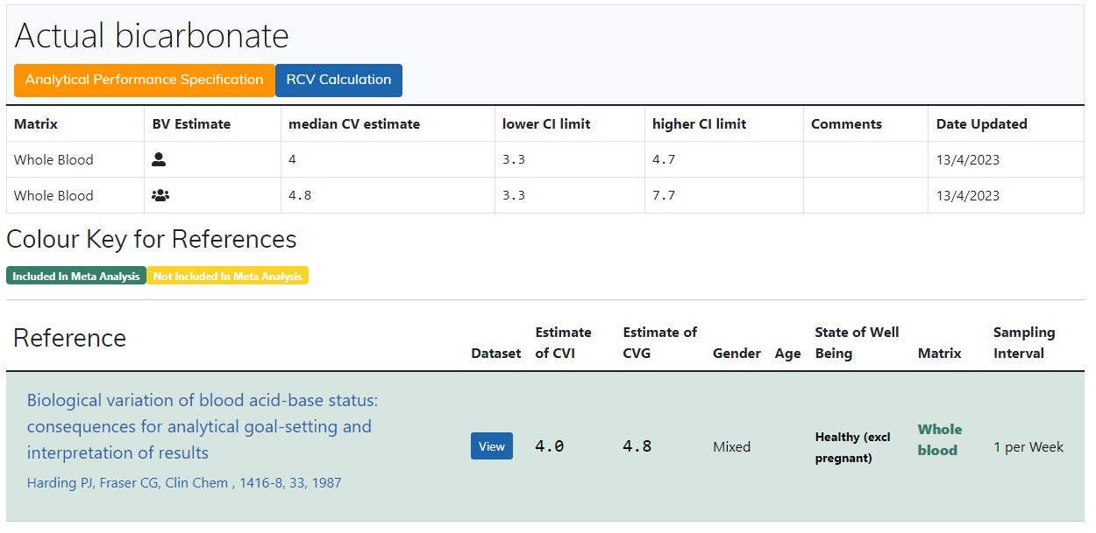
https://biologicalvariation.eu/search?query=Actual%20bicarbonate

